vs geslacht
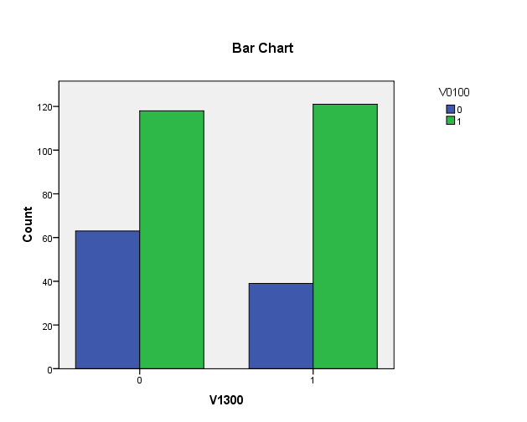
Slikklachten bij zingen vs geslacht

V1300 * V0100 Crosstabulation
Count
 |  | V0100 |  | Total
 |  | 0 | 1
V1300 | 0 | 63 | 118 | 181
 | 1 | 39 | 121 | 160
Total |  | 102 | 239 | 341

